Ejercicio 12
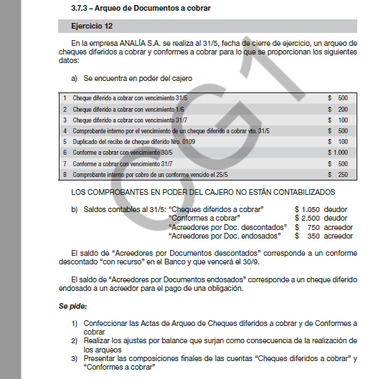
Se pide 1 - Acta de arqueo al 31/5
Acta de arqueo Cheques diferidos a cobrar

Fondos sujetos a arqueo |  | Fondos Arqueados
Saldo contable | 1,050 | Cheques diferidos a cobrar vto.1/6 |  | 200
CI vto cheque diferido a cobrar 31/5 | -500 | Cheques diferidos a cobrar vto.31/7 |  | 100
Duplicado de recibo de cheque diferido Nº 0109 | 100
Ac. x doc. endosados | -350
Subtotal FSA | 300 | Total FA |  | 300

Total FSA | 300

Acta de arqueo Conformes a cobrar

Fondos sujetos a arqueo |  | Fondos Arqueados
Saldo contable | 2,500 | Conforme a cobrar vto.30/5 |  | 1,000
CI cobro de conforme | -250 | Conforme a cobrar vto.31/7 |  | 500
Ac. x doc. descontados | -750

Subtotal FSA | 1,500 | Total FA |  | 1,500

Total FSA | 1,500

Se pide 2
Ajustes derivados del arqueo de documentos
500 | Caja

 |  | Cheques diferidos a cobrar | 500

100 | Cheques diferidos a cobrar

 |  | Deudores por ventas | 100

250 | Caja
 |  | Conforme a cobrar | 250

Se pide 3
 | Cheques diferidos a cobrar
 | 1,050 | 500
 | 100
 | 650

 | Cheques diferidos a cobrar
 | Cheques diferidos a cobrar vto.1/6 |  | 200
 | Cheques diferidos a cobrar vto.31/7 |  | 100
 | Suma |  | 300

 | Saldo contable |  | 650
 | Diferencia |  | 350 | Doc. Endosado se incluye en el saldo

 | Conformes a cobrar
 | 2,500 | 250

 | 2,250

 | Conformes a cobrar
 | Conforme a cobrar vto.30/5 |  | 1,000
 | Conforme a cobrar vto.31/7 |  | 500
 | Suma |  | 1,500

 | Saldo contable |  | 2,250
 | Diferencia |  | 750 | Doc. Descontado se incluye en el saldo
 | Diferencia |  | 750 | Doc. Descontado se incluye en el saldo

